1 イメージ
1 たわみ・層間変形角のイメージ

■ 図 1 たわみ（鉛直）と 層間変形角（水平）
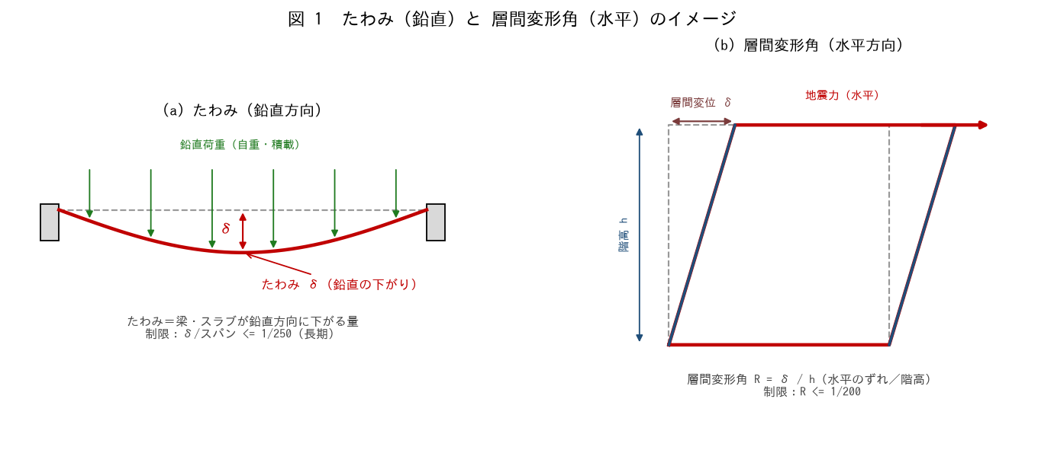

■ 問題 1 定義の対比
項目 | たわみ（記入） | 層間変形角（記入）
方向
原因となる荷重
定義（式）
主な制限値

■ 問題 2 層間変形角の計算
階高 h=3,500mm、地震時の層間変位 δ=10mm のとき、層間変形角 R=δ/h を分数（1/○）で求めよ。制限 1/200 と比較せよ。

■ 問題 3 なぜ両方を確認するか
(1) たわみ（鉛直）は主に何の荷重で生じ、いつ問題になるか（常時・長期／使用性）。(2) 層間変形角（水平）は主に何で生じ、いつ問題になるか（地震時／非構造部材の損傷・脱落）。

■ 問題 4 イメージの言語化
『たわみ』と『層間変形角』を、それぞれ一言でイメージ説明せよ（たわみ＝梁が下がる、層間変形角＝階が横にずれる）。マンションで実際に体感する場面（床の振動／地震時の建具のきしみ）も挙げよ。

2 たわみの影響
2 RC 造におけるたわみの影響

■ 図 2 たわみの影響（5 例）
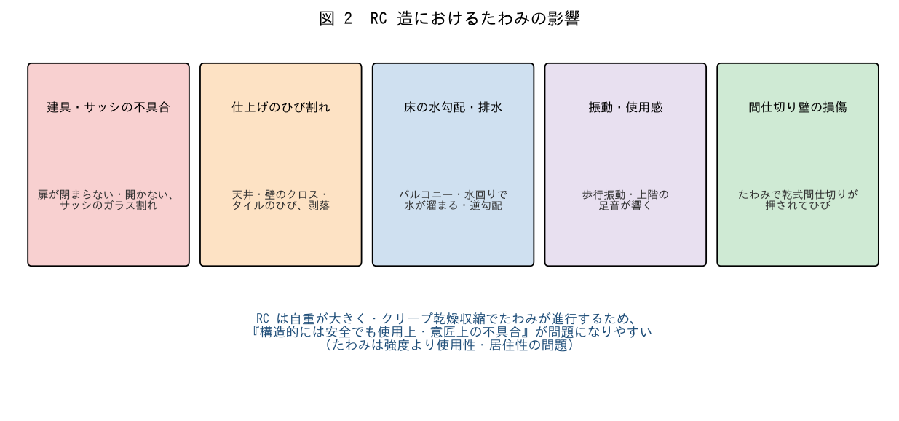

■ 問題 1 影響の分類
過大なたわみが引き起こす不具合を 5 つ挙げよ（建具・サッシ／仕上げのひび／床の水勾配／振動／間仕切り損傷）。これらが『強度の問題ではなく使用性・意匠の問題』である点を述べよ。

■ 問題 2 なぜ RC はたわみやすいか
RC 造がたわみで問題になりやすい理由を 2 つ挙げよ（自重が大きい／クリープ・乾燥収縮で長期に進行する）。鉄骨造・木造との比較にも触れよ。

■ 問題 3 マンション特有の影響
RC マンションでたわみが特に問題になる部位・場面を挙げよ（大スパンリビングの梁／バルコニーの片持ち／水回りの床勾配／上下階の音・振動）。

■ 問題 4 たわみと安全性の関係
『たわみが大きい＝すぐ壊れる』ではない。たわみは主に使用性の問題だが、放置するとどんな二次的問題につながるか（ひび割れからの中性化・鉄筋腐食、仕上げ剥落による危険）を述べよ。

3 変形増大率K
3 たわみ要因 ── 変形増大率 K

■ 図 3 時間経過とたわみ・変形増大率 K
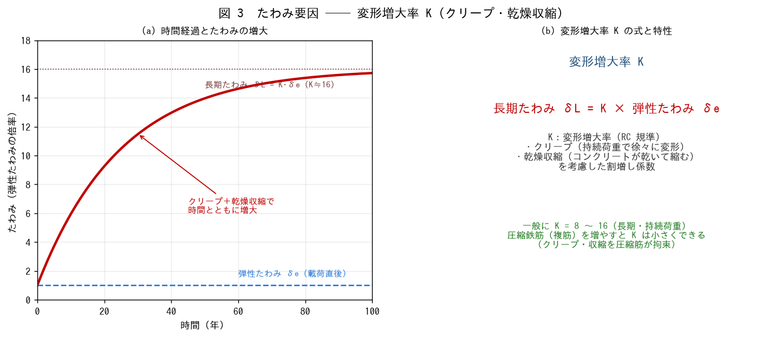

■ 問題 1 変形増大率とは（穴埋め）
コンクリートは持続荷重で徐々に変形する【 ① 】と、乾いて縮む【 ② 】により、載荷直後の弾性たわみ δe よりも長期のたわみが大きくなる。この割増しを変形増大率 K といい、長期たわみ δL =【 ③ 】で表す。一般に K =【 ④ 】程度。

■ 問題 2 弾性たわみの計算
大梁 400×700（I=1.14×10^10）、L=6,000、長期等分布 w=30 kN/m。単純梁の弾性たわみ δe=5wL⁴/(384EcI)（Ec=2.05×10⁴）を求めよ。

項目 | 式 | 値（記入）
弾性たわみ δe | 5×30×6000⁴/(384×2.05×10⁴×1.14×10^10)
δe/L | —

■ 問題 3 長期たわみ
変形増大率 K=16 のときの長期たわみ δL=K·δe を求めよ。δL/L を分数で表し、制限 1/250 と比較して OK/NG を判定せよ。

■ 問題 4 K を小さくするには
変形増大率 K を小さくする方法を述べよ（圧縮鉄筋（複筋）を増やす → クリープ・収縮を圧縮筋が拘束）。複筋梁が長期たわみに有利な理由を 1 行で。

4 たわみ抑制の対応
4 たわみを抑制するための対応

■ 図 4 たわみ抑制の対応
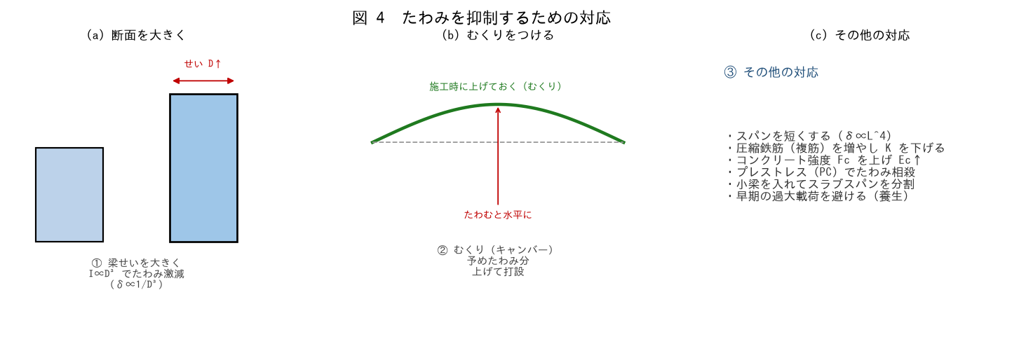

■ 問題 1 最も効く対策
たわみは δ∝L⁴/(Ec·I)。次の対策の効果を大きい順に整理せよ。

対策 | 効くパラメータ | 効果（記入）
梁せい D を大きく | I ∝ D³
スパン L を短く | δ ∝ L⁴
コンクリート強度 Fc↑ | Ec
圧縮鉄筋（複筋） | K（変形増大率）

問題 3-2 の梁（δL=35mm・NG）で、梁せいを 700→800 にするとたわみは何倍になるか（δ∝1/D³）。OK になるか確認せよ。

■ 問題 2 むくり（キャンバー）
むくり（キャンバー）とは何か。予めどの向きに上げておくか。たわみの『発生を防ぐ』のではなく『見かけ上打ち消す』対策である点を述べよ。

■ 問題 3 設計段階 vs 施工段階
たわみ対策を『設計段階』（断面・スパン・複筋・PC）と『施工段階』（むくり・支保工・養生・過大載荷を避ける）に分類せよ。

■ 問題 4 スパン割りの工夫
大スパンの部屋で、小梁を入れてスラブを分割するとたわみがどうなるか（スラブの実質スパンが短くなり δ 激減）。意匠（梁型が出る）とのトレードオフにも触れよ。

5 制限値
5 たわみ・層間変形角の制限値

■ 図 5 制限値の一覧
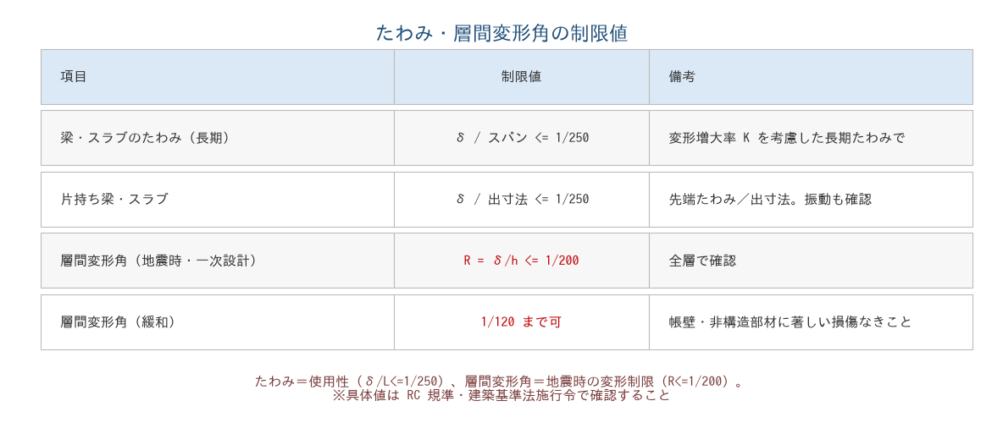

■ 問題 1 制限値の暗記
項目 | 制限値（記入）
梁・スラブのたわみ（長期）
片持ち梁・スラブのたわみ
層間変形角（地震時・一次設計）
層間変形角（緩和できる場合）

■ 問題 2 たわみ制限の判定
問題 3 の梁：長期たわみ δL=35mm、L=6,000mm。δL/L を求め、制限 1/250 と比較して判定せよ。NG の場合、問題 4 の対策でどう改善するか。

■ 問題 3 層間変形角の判定
階高 h=3,500mm。層間変位 δ=10mm と δ=20mm の 2 ケースで層間変形角 R を求め、制限 1/200（=17.5mm）と比較せよ。

ケース | δ | R=δ/h（記入） | 判定（記入）
ケース1 | 10mm
ケース2 | 20mm

■ 問題 4 層間変形角の緩和
層間変形角は原則 1/200 だが、条件を満たせば 1/120 まで緩和できる。その条件（帳壁・非構造部材が変形に追従し著しい損傷が生じないこと）を述べよ。なぜ非構造部材が絡むのか（変形で建具・外装が壊れる）。

■ 問題 5 実務まとめ
たわみ・層間変形角のチェックで確認する項目を 4 つ挙げよ（長期たわみに変形増大率 K を見込んだか／δ/L≤1/250／層間変形角 R≤1/200／片持ち・大スパン部の重点確認）。

